第１図、第１表
【第１図】 不法残留者数の推移
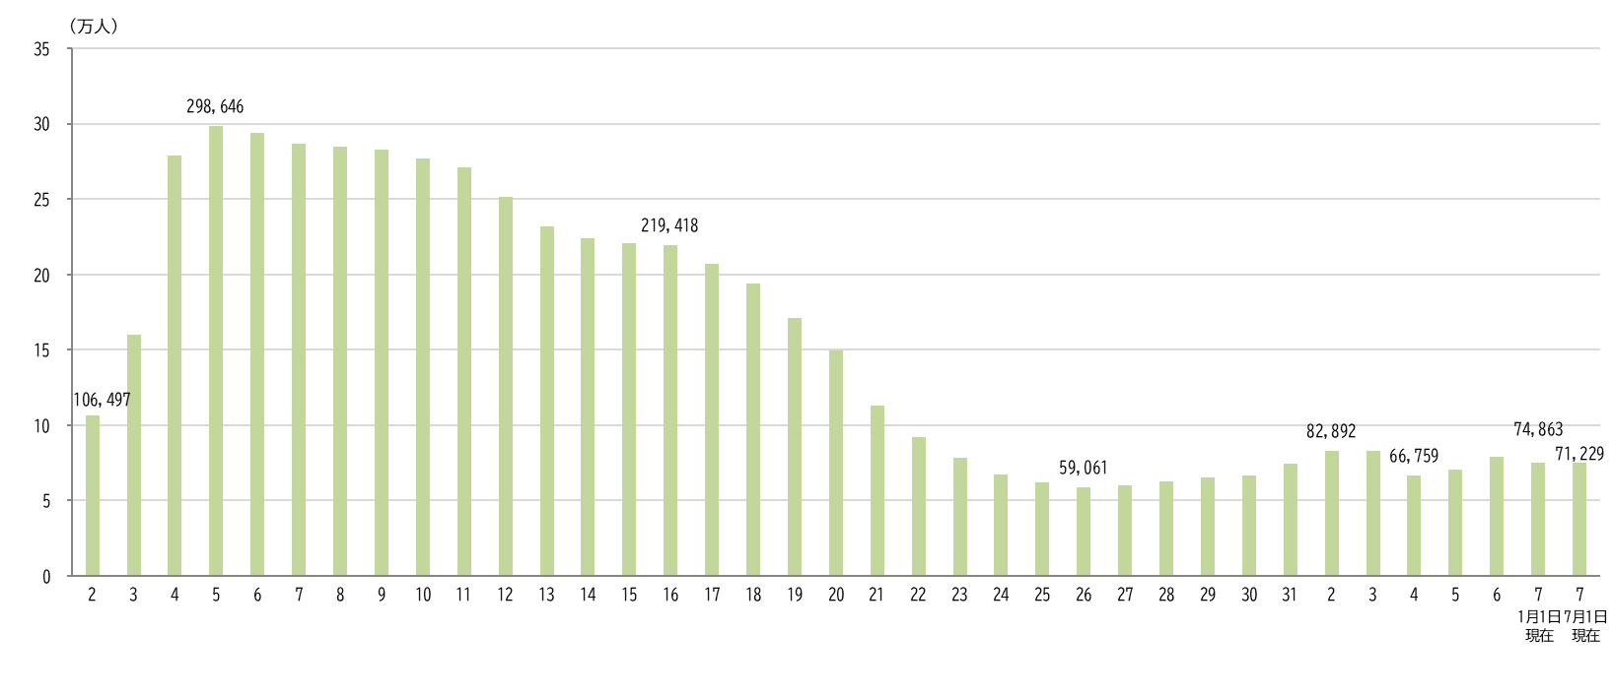

平成
令和

【第１表】 国籍・地域別 性別 不法残留者数の推移
 | 国籍・地域 |  | 令和４年 （2022年） １月１日現在 | 令和５年 （2023年） １月１日現在 | 令和６年 （2024年） １月１日現在 | 令和７年 （2025年） １月１日現在 | 令和７年 （2025年） ７月１日現在
 |  |  |  |  |  |  |  | 構成比 （％） | 令和７年 １月１日現在 に対する増減率 （％）
 | 総数 |  | 66,759 | 70,491 | 79,113 | 74,863 | 71,229 | 100.0 | -4.9
 |  | 男 | 39,116 | 43,267 | 48,550 | 45,536 | 43,244 | 60.7 | -5.0
 |  | 女 | 27,643 | 27,224 | 30,563 | 29,327 | 27,985 | 39.3 | -4.6
 | ベトナム |  | 7,148 | 13,708 | 15,806 | 14,296 | 13,070 | 18.3 | -8.6
 |  | 男 | 5,819 | 11,196 | 12,809 | 11,535 | 10,606 |  | -8.1
 |  | 女 | 1,329 | 2,512 | 2,997 | 2,761 | 2,464 |  | -10.8
 | タイ |  | 7,783 | 9,549 | 11,494 | 11,337 | 10,924 | 15.3 | -3.6
 |  | 男 | 3,425 | 4,080 | 4,647 | 4,367 | 4,123 |  | -5.6
 |  | 女 | 4,358 | 5,469 | 6,847 | 6,970 | 6,801 |  | -2.4
 | 韓国 |  | 11,631 | 10,508 | 10,869 | 10,600 | 10,286 | 14.4 | -3.0
 |  | 男 | 4,528 | 4,153 | 4,306 | 4,202 | 4,086 |  | -2.8
 |  | 女 | 7,103 | 6,355 | 6,563 | 6,398 | 6,200 |  | -3.1
 | 中国 |  | 7,716 | 6,782 | 6,881 | 6,565 | 6,252 | 8.8 | -4.8
 |  | 男 | 4,902 | 4,333 | 4,271 | 4,036 | 3,838 |  | -4.9
 |  | 女 | 2,814 | 2,449 | 2,610 | 2,529 | 2,414 |  | -4.5
 | フィリピン |  | 5,148 | 4,662 | 5,069 | 4,684 | 4,575 | 6.4 | -2.3
 |  | 男 | 1,833 | 1,657 | 1,842 | 1,750 | 1,700 |  | -2.9
 |  | 女 | 3,315 | 3,005 | 3,227 | 2,934 | 2,875 |  | -2.0
 | インドネシア |  | 3,450 | 3,185 | 4,537 | 4,631 | 4,344 | 6.1 | -6.2
 |  | 男 | 2,773 | 2,560 | 3,715 | 3,845 | 3,595 |  | -6.5
 |  | 女 | 677 | 625 | 822 | 786 | 749 |  | -4.7
 | 台湾 |  | 3,319 | 2,873 | 3,191 | 2,983 | 2,738 | 3.8 | -8.2
 |  | 男 | 1,699 | 1,518 | 1,651 | 1,570 | 1,419 |  | -9.6
 |  | 女 | 1,620 | 1,355 | 1,540 | 1,413 | 1,319 |  | -6.7
 | スリランカ |  | 1,316 | 1,595 | 2,001 | 2,043 | 2,005 | 2.8 | -1.9
 |  | 男 | 1,188 | 1,461 | 1,850 | 1,881 | 1,840 |  | -2.2
 |  | 女 | 128 | 134 | 151 | 162 | 165 |  | 1.9
 | トルコ |  | 928 | 1,082 | 1,289 | 1,372 | 1,292 | 1.8 | -5.8
 |  | 男 | 719 | 811 | 983 | 1,013 | 957 |  | -5.5
 |  | 女 | 209 | 271 | 306 | 359 | 335 |  | -6.7
 | カンボジア |  | 491 | 1,185 | 1,731 | 1,380 | 1,161 | 1.6 | -15.9
 |  | 男 | 345 | 779 | 1,146 | 898 | 742 |  | -17.4
 |  | 女 | 146 | 406 | 585 | 482 | 419 |  | -13.1
 | その他 |  | 17,829 | 15,362 | 16,245 | 14,972 | 14,582 | 20.5 | -2.6
 |  | 男 | 11,885 | 10,719 | 11,330 | 10,439 | 10,338 |  | -1.0
 |  | 女 | 5,944 | 4,643 | 4,915 | 4,533 | 4,244 |  | -6.4
 | （注１）平成２年は、７月１日現在、平成３年～平成８年は、５月１日現在、平成９年～令和７年は、１月１日現在です。
 | （注２）表の各項目における構成比（％）は、表示桁数未満を四捨五入してあるため、内訳の合計は必ずしも100.0％となりません。
 | ※ 以下の表について同じです。

第２図、第２表
【第２図】 国籍・地域別 不法残留者の構成比（令和７年７月１日現在）
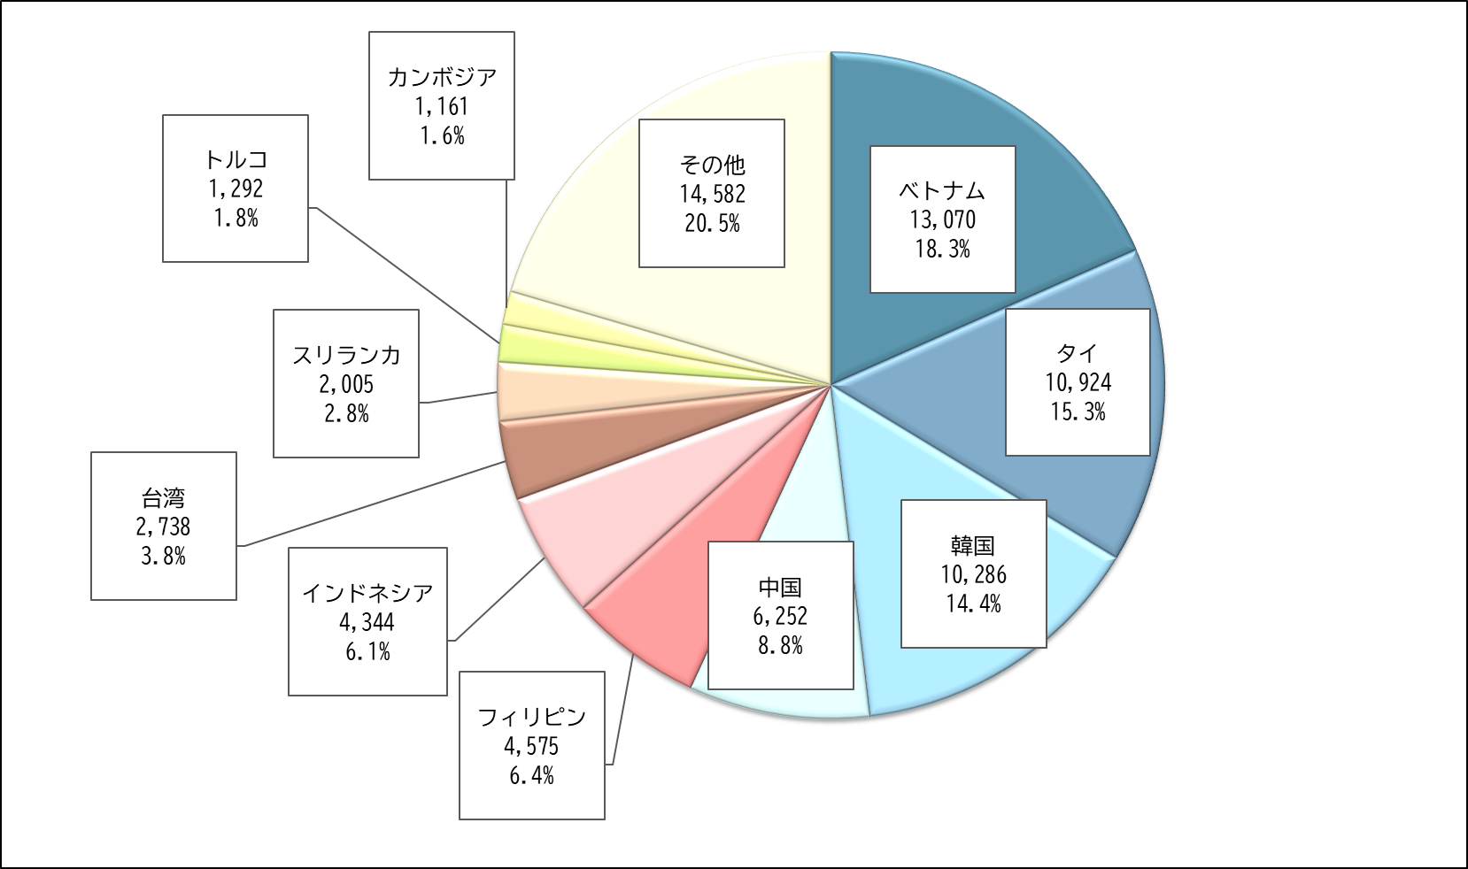

【第２表】 国籍・地域別 在留資格別 不法残留者数（令和７年７月１日現在）
 | 国籍・地域 | 総数 | 短期滞在 | 技能実習 |  |  |  |  |  |  | 特定活動 | 留学 | 日本人の 配偶者等 | その他
 |  |  |  |  | 技能実習 １号イ | 技能実習 １号ロ | 技能実習 ２号イ | 技能実習 ２号ロ | 技能実習 ３号イ | 技能実習 ３号ロ
 | 総数 | 71,229 | 43,210 | 10,490 | 15 | 5,757 | 21 | 4,323 | 0 | 374 | 7,134 | 2,387 | 1,726 | 6,282
 | ベトナム | 13,070 | 2,351 | 6,997 | 3 | 3,772 | 14 | 2,950 | 0 | 258 | 1,205 | 873 | 10 | 1,634
 | タイ | 10,924 | 10,153 | 179 | 2 | 76 | 0 | 95 | 0 | 6 | 320 | 10 | 139 | 123
 | 韓国 | 10,286 | 9,798 | 0 | 0 | 0 | 0 | 0 | 0 | 0 | 22 | 116 | 155 | 195
 | 中国 | 6,252 | 2,068 | 1,615 | 5 | 837 | 3 | 698 | 0 | 72 | 453 | 858 | 216 | 1,042
 | フィリピン | 4,575 | 2,060 | 153 | 2 | 75 | 3 | 67 | 0 | 6 | 492 | 16 | 583 | 1,271
 | インドネシア | 4,344 | 2,506 | 1,107 | 1 | 745 | 1 | 349 | 0 | 11 | 444 | 71 | 8 | 208
 | 台湾 | 2,738 | 2,692 | 0 | 0 | 0 | 0 | 0 | 0 | 0 | 6 | 1 | 9 | 30
 | スリランカ | 2,005 | 742 | 16 | 0 | 10 | 0 | 6 | 0 | 0 | 951 | 134 | 18 | 144
 | トルコ | 1,292 | 382 | 0 | 0 | 0 | 0 | 0 | 0 | 0 | 819 | 1 | 13 | 77
 | カンボジア | 1,161 | 224 | 304 | 0 | 188 | 0 | 99 | 0 | 17 | 556 | 1 | 0 | 76
 | その他 | 14,582 | 10,234 | 119 | 2 | 54 | 0 | 59 | 0 | 4 | 1,866 | 306 | 575 | 1,482
 | （注１）「在留資格」は、不法残留となった時点に有していた在留資格です。
 | （注２）「留学」には、不法残留となった時点での在留資格が「就学」（平成22年７月１日施行前の出入国管理及び難民認定法上の在留資格）であった者の数も含まれます。
 | ※ 以下の表について同じです。

第３図、第３表
【第３図】 在留資格別 不法残留者の構成比（令和７年７月１日現在）
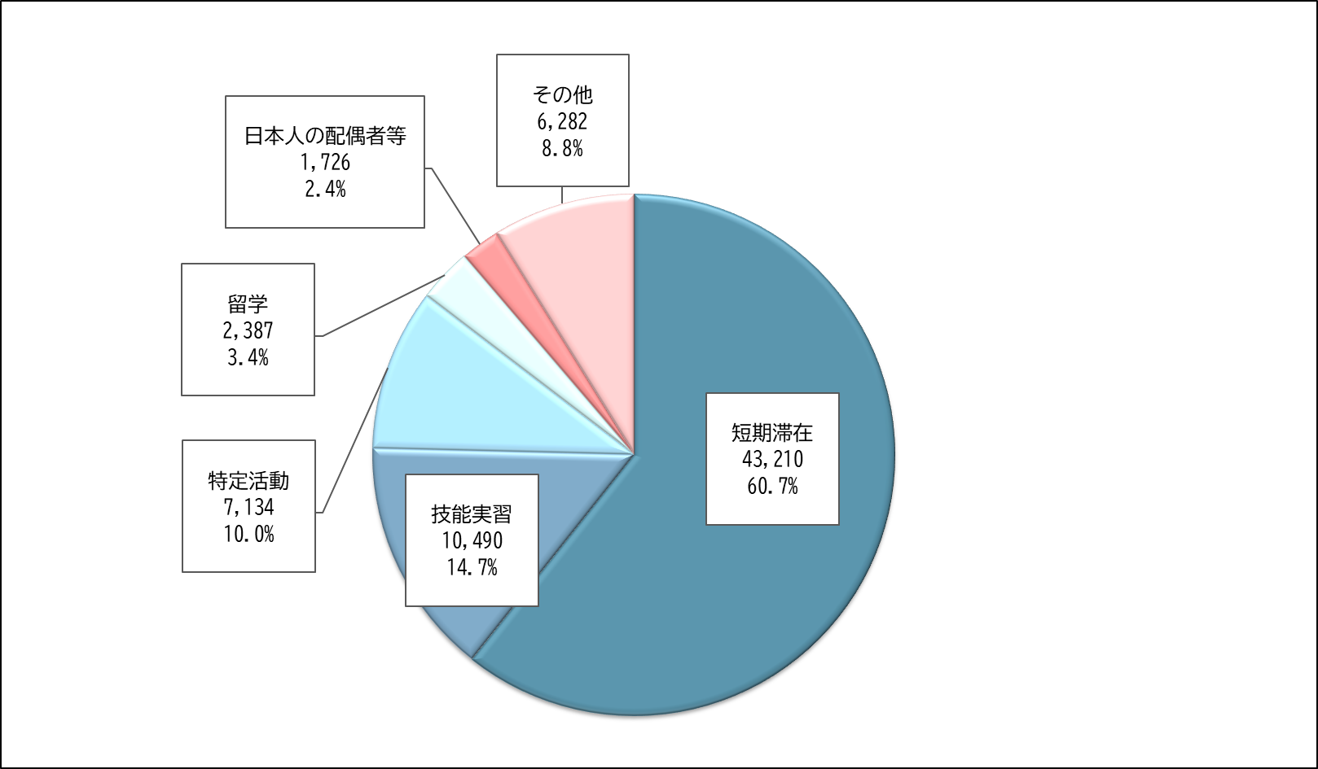

【第３表】 在留資格別 不法残留者数の推移
 | 在留資格 |  | 令和４年 （2022年） １月１日現在 | 令和５年 （2023年） １月１日現在 | 令和６年 （2024年） １月１日現在 | 令和７年 （2025年） １月１日現在 | 令和７年 （2025年） ７月１日現在
 |  |  |  |  |  |  |  | 構成比 （％） | 令和７年 １月１日現在 に対する増減率 （％）
 | 総数 |  | 66,759 | 70,491 | 79,113 | 74,863 | 71,229 | 100.0 | -4.9
 | 短期滞在 |  | 43,266 | 46,590 | 49,801 | 45,734 | 43,210 | 60.7 | -5.5
 | 技能実習 |  | 7,704 | 7,985 | 11,210 | 11,504 | 10,490 | 14.7 | -8.8
 |  | 技能実習１号イ | 19 | 14 | 14 | 15 | 15 | 0.0 | 0.0
 |  | 技能実習１号ロ | 3,230 | 3,072 | 6,055 | 6,353 | 5,757 | 8.1 | -9.4
 |  | 技能実習２号イ | 14 | 18 | 18 | 19 | 21 | 0.0 | 10.5
 |  | 技能実習２号ロ | 4,346 | 4,658 | 4,695 | 4,690 | 4,323 | 6.1 | -7.8
 |  | 技能実習３号イ | 0 | 0 | 1 | 0 | 0 | 0.0 | -
 |  | 技能実習３号ロ | 95 | 223 | 427 | 427 | 374 | 0.5 | -12.4
 | 特定活動 |  | 5,305 | 6,215 | 8,189 | 7,569 | 7,134 | 10.0 | -5.7
 | 留学 |  | 2,436 | 2,465 | 2,288 | 2,245 | 2,387 | 3.4 | 6.3
 | 日本人の配偶者等 |  | 2,300 | 1,937 | 1,880 | 1,750 | 1,726 | 2.4 | -1.4
 | その他 |  | 5,748 | 5,299 | 5,745 | 6,061 | 6,282 | 8.8 | 3.6

